Sheet2
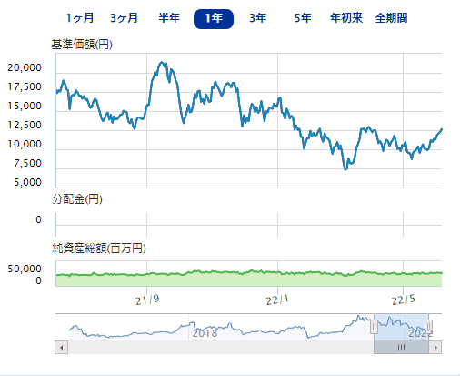
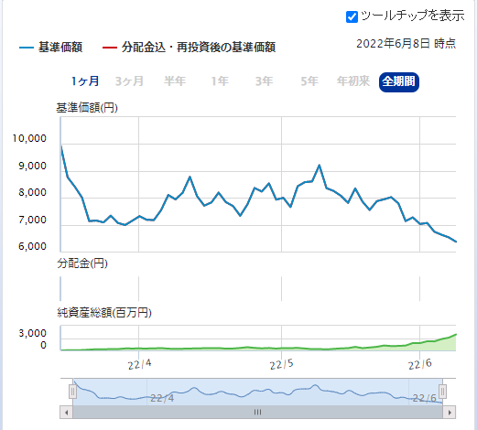
楽天－楽天日本株４．３倍ブル | 楽天－楽天日本株３．８倍ベアＩＩ | sbi_trust_code | ER | title | last_day
 |  | 20431B214 | 37.71% | 大和－ｉＦｒｅｅレバレッジ | 無期限
 |  | 204314208 | 28.90% | 大和－ｉＦｒｅｅレバレッジ | 無期限
 |  | 28931317C | 26.06% | ＳＢＩ－ＳＢＩ | 2023-12-05
 |  | 29I31115A | 26.06% | 楽天－楽天日本株４．３倍ブル | 2025-06-13
 |  | 20431720A | 24.46% | 大和－ＮＡＳＤＡＱ１００ | 2023-10-20
 |  | 203312215 | 23.22% | 三菱ＵＦＪ国際－ｅＭＡＸＩＳ | null
 |  | 289313218 | 22.85% | ＳＢＩ－ＳＢＩ・ＧＳ | 無期限
 |  | 204315213 | 22.83% | 大和－ｉＦｒｅｅＮＥＸＴ | null
 |  | 210311222 | 22.28% | Ｔ＆Ｄ－Ｓ＆Ｐ５００・４倍ブル型ファンド | 2025-02-17
 |  | 204313215 | 21.83% | 大和－テーマレバレッジ | 2026-03-27
 |  | 202311207 | 20.36% | 日興－デジタル・トランスフォーメーション株式ファンド | 2030-06-07
 |  | 202311215 | 20.02% | 日興－デジタル・トランスフォーメーション株式ファンド（予想分配金提示型） | 2030-06-07
大和－ＮＡＳＤＡＱ１００ ３倍ベア | 大和－ＮＡＳＤＡＱ１００ ３倍ブル | 204312217 | 19.92% | 大和－ｉＦｒｅｅＮＥＸＴ | null
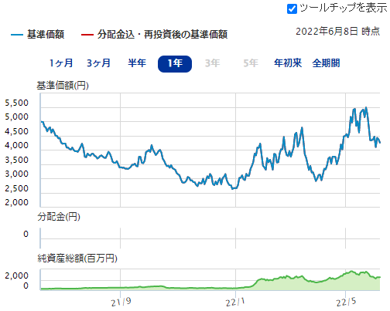
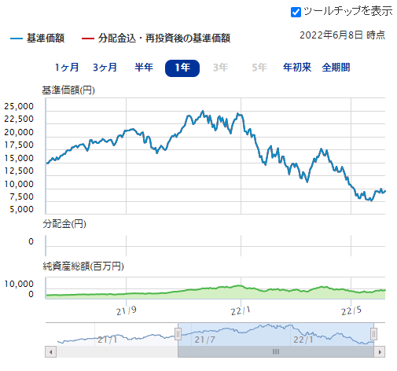
 |  | 204311181 | 19.55% | 大和－ｉＦｒｅｅＮＥＸＴ | null
 |  | 289312218 | 19.17% | ＳＢＩ－ＳＢＩ・ＧＳ | 無期限
 |  | 204314214 | 19.09% | 大和－テーマレバレッジ | 2026-03-27
 |  | 20331419B | 18.83% | 三菱ＵＦＪ国際－米国ＩＰＯニューステージ・ファンド＜為替ヘッジなし＞年２回決算型 | null
 |  | 20331319B | 18.82% | 三菱ＵＦＪ国際－米国ＩＰＯニューステージ・ファンド＜為替ヘッジなし＞資産成長型 | null
 |  | 203313215 | 18.24% | 三菱ＵＦＪ国際－ｅＭＡＸＩＳ | null

 |  | 2022.6.9

 |  | Process finished with exit code 0

